Getty AAT
Getty AAT velden | Gebruik in deze velden de Preferred Dutch term uit de AAT
Materiaal (Getty)
Techniek (Getty)
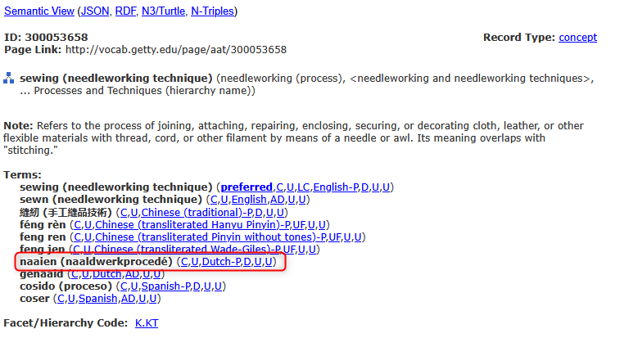
Objectnaam naam (Getty)

